КАГ
ГБУЗ ЯО Областная клиническая больница
РЕГИОНАЛЬНЫЙ СОСУДИСТЫЙ ЦЕНТР
Отделение рентгенэндоваскулярных методов диагностики и лечения
150062 Ярославль. Ул. Яковлевская 7 тел: (4852) 58-97-81

КОРОНАРОГРАФИЯ
Код по ЕНМУ: A06.10.006
Дата выполнения: | 2022-03-21 |  | Операционная бригада
Время начало: | 11:30:00 |  | Рентгенхирург | Щербаков А.С.
Время окончание: | 11:40:00 |  | Операционная м/с | Нефёдова А.А.
ФИО Пациента: | Мошков В.В. |  | Анестезиолог | Берина Е.В.
Дата рождения | 1951-07-11 |  | М/С-анестезист | Капралова Е.А.
Возраст | 70 |  | Санитарка | Иванова С.Н.
№ Истории | 4124
№ Отделения | 35 |  |  | Время скопии | Доза (mGy)
Диагноз | ОКС с ↑ ST

Тип: | Правый |  | Коллатеральный межсистемный кровоток из СВ ЗНА с ретроградным контрастированием дистального сегмента ПНА. | Доступ: | лучевой

Ствол ЛКА: | Кальциноз, стеноз устья 50%, неровность тела ствола ЛКА.

Бассейн ПНА: | Выраженный кальциноз проксимального и среднего сегмента, стенозы проксимального сегмента 70%, субокклюзия среднего сегмента, антеградный кровоток по ПНА TIMI I. Стеноз устья ДВ1 70%. ИМА: стеноз пркосимальной трети до 50%.

Бассейн ОА: | Бассейн гипоплазирован, стенозы пркосимального сегмента 70%. Антеградный кровоток TIMI III.

Бассейн ПКА: | Артерия крупная.Неровность контуров пркосимального и среднего сегмента, на границе среднего и дистального сегмента стеноз 40%, стенозы ЗБВ до 50%. Антеградный кровоток TIMI III.

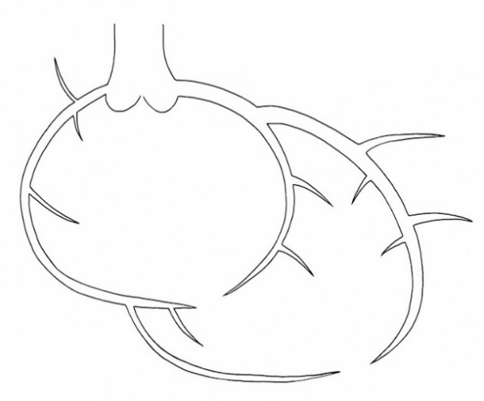

 |  | Рекомендовано:
 |  | С учётом клинических данных совместно с деж.кардиологом принято решение о целесообразности реваскуляризации ПНА.

Ультравист 370 | 100 ml |  |  | Щербаков А.С.

Интродьюсер | Извлечён

ЧКВ
ГБУЗ ЯО Областная клиническая больница
РЕГИОНАЛЬНЫЙ СОСУДИСТЫЙ ЦЕНТР
Отделение рентгенэндоваскулярных методов диагностики и лечения
150062 Ярославль. Ул. Яковлевская 7 тел: (4852) 58-97-81

Транслюминальная баллонная ангиопластика и стентирование коронарных артерий.

Код по ЕНМУ: A16.12.004.009 |  | ПНА |  | 2 | DES
Код модели: 21166
Код метода: 46

Дата выполнения: | 2022-03-21 |  | Операционная бригада
Время начало: | 11:40:00 |  | Рентгенхирург |  | Щербаков А.С.
Время окончание: | 13:00:00 |  | Операционная м/с |  | Нефёдова А.А.
ФИО Пациента: | Мошков В.В. |  | Анестезиолог |  | Берина Е.В.
Дата рождения | 1951-07-11 |  | М/С-анестезист |  | Капралова Е.А.
Возраст | 70 |  | Санитарка |  | Иванова С.Н.
№ Истории | 4124
№ Отделения | 35 |  |  |  | Время скопии | Доза
Диагноз | ОКС с ↑ ST |  |  |  | 22:06:00 | 1881.36

Доступ: | лучевой |  |  |  | Реканализация: | 11:44:24
Устье ЛКА катетеризировано проводниковым катетером Launcher EBU 3.5 6Fr. Коронарный проводник Sion заведен в дистальный сегмент ПМЖА. Реканализация выполнена БК Sprinter Legend 2.5-15, давленим 14 атм. В зону кальцинированного стеноза среднего сегмента не удалось позиционировать и имплантировать стент DES Resolute Integrity 2,5-22 mm (стент не имплантирован). С техническими сложностями удалось позиционировать и имплантировать в средний и частично проксимальный сегмент с полным покрытием значимых стенозов DES Resolute Integrity 2,5-18 mm и DES Resolute Integrity 3,0-30 mm, давлением от 10 до 16 атм. соответственно. На контрольных съёмках ангиографический результат удовлетворительный, признаков краевых диссекций, тромбоза нет, кровоток по ПМЖА восстановлен, TIMI III. Пациент в стабильном состоянии переводится в ПРИТ для дальнейшего наблюдения и лечения.


 |  | Рекомендовано:
 |  | 1. Контроль места пункции, повязка на 6ч. 2) Повязка на 6ч.

Ультравист 370 | 300 ml |  |  |  | Щербаков А.С.

Интродьюсер | Извлечён

